상품제안서
타이탄 T5000 3in1 애플워치 충전 보조배터리 | 상품코드: F27586

 |  |  |  |  |  |  | 02-412-0044 | www.easy1.co.kr
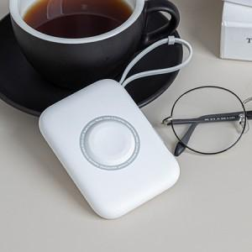

【상세/제작정보】

【인쇄/포장옵션】 | 레이저 / 시판박스

【공급단가】 | 수량 | 30~ | 50~ | 100~ | 300~ | 500~
*VAT별도 | 단가 | 23,120원 | 22,750원 | 22,200원 | 21,640원 | 21,270원

【상품 URL】 | https://dev.easy1.co.kr:443/src/goods_detail.php?gdno=27586

